编程语言
FORTRAN语言
创始时间： 1954年
作者：约翰·巴克斯
描述：FORTRAN语言是Formula Translation的缩写，意为“公式翻译”。它是为科学、工程问题或企事业管理中的那些能够用数学公式表达的问题而设计的，其数值计算的功能较强。
LISP语言
创始时间： 1958年
作者：约翰·麦卡锡
描述：LISP作为因应人工智能而设计的语言，是第一个声明式系内函数式程序设计语言，有别于命令式系内过程式的C、Fortran和面向对象的Java、C#等结构化程序设计语言。

50~69

Unix系统
创始时间： 1969年
发行时间：
作者：AT&T
特征：多使用者、多任务、多层次
在完成unix的时候，同时写出了c语言
C语言
创始时间： 1972年
发源 ：BCPL语言
主要编译器： Clang、GCC、MSVC、Turbo C等
启发语言： B语言、汇编、ALGOL68
操作系统： 多平台
描述：初衷是编写UNIX系统程序

70~79

Perl语言
创始时间： 1987年12月
作者：拉里·沃尔
启发语言：C、awk、shell scripting
描述：一种拥有各种语言功能的梦幻脚本语言，巨大的第三方代码库CPAN。简而言之，Perl像C一样强大，像awk、sed等脚本描述语言一样方便，适用广泛，从大型机到便携设备，从快速原型创建到大规模可扩展开发
Python语言
创始时间： 1989年
发行时间：1991年
作者：Guido van Rossum
描述：2010年度编程语言，面向对象的解释型语言，胶水语言
Erlang语言
发行时间：1987年
作者：Joe Armstrong in CS-Lab
描述：Erlang是一个结构化，动态类型编程语言，内建并行计算支持。
DOS系统
创始时间： 1981~年
作者：微软公司
特征：
C++语言
创始时间： 1983年
作者：Bjarne Stroustrup
创世公司 ：贝尔实验室
描述：类、封装、重载、继承、模版

80~89

PHP语言
创始时间： 1994年
发行时间：1995年
作者：Rasmus Lerdorf
特征：PHP 独特的语法混合了 C、Java、Perl 以及 PHP 自创新的语法。
描述：web开发，面向对象、命令式编程。PHP可以比CGI或者Perl更快速的执行动态网页。
JAVA语言
发行时间： 1995年5月
公司：SUN
作者：詹姆斯·高斯林和其他人
特征：简单，面向对象，分布，编译和解释性，安全，可移植，高性能，动态。
描述：Android应用，金融业点子交易系统，网站，嵌入式，大数据技术，高频交易空间（提高了平台的特征和即时编译），Java比C++或者其他语言相对其安全性、便携性、可维护性以及其他高级语言的并发性更好
Ruby语言
发行时间：1995年12月
作者：松本行弘
启发语言： Perl、Smalltalk、Eiffel、Ada以及 Lisp 语言。
描述：减少编程时候的不必要的琐碎时间，令编写程序的人高兴，是设计 Ruby 语言的 Matz 的一个首要的考虑；其次是良好的界面设计。他强调系统设计必须注重人性化，而不是一味从机器的角度设想。
LUA语言
创始时间： 1993年
作者：巴西里约热内卢天主教大学
特征：Lua的目标是成为一个很容易嵌入其它语言中使用的语言。
轻量级Lua语言的官方版本只包括一个精简的核心和最基本的库。这使得Lua体积小、启动速度快，从而适合嵌入在别的程序里。5.0.2版的Lua的内核小于120KB，而Python的内核大约860KB，Perl的内核大约1.1MB。
JavaScript语言
发布时间： 1996年3月
作者：Netscape、Mozilla基金会
特征：脚本语言、基于原型的面向对象。
Apache http服务器
发布时间： 1995年
作者：伊利诺伊大学香槟分校的国家超级电脑应用中心（NCSA）
特征：Netscape网页服务器之外的开放源代码选择，功能和速度超越其他的基于Unix的HTTP服务器
ASP语言
发布时间： 1996年3月
作者：微软
特征：用VBScript、JavaScript等简单容易的脚本语言。结合HTML代码，即可快速完成网站的应用程序，实现动态网页技术。

90~99

C#语言
发行时间： 2000年6月
公司：微软
作者：安德斯·海尔斯伯格
特征：面向组件的编程语言。
描述：语言本身深受 Java、C 和 C++ 的影响。C#是兼顾系统开发和应用开发的最佳实用语。
Nginx http服务器
发行时间： 2004年10月
作者：Igor Sysoev
特征：Nginx是一款轻量级的Web 服务器/反向代理服务器及电子邮件（IMAP/POP3）代理服务器，其特点是占有内存少，并发能力强。
.NET
发行时间： 2004年
公司：微软
特征：
Golang
开发时间： 2007年
发行时间：2009年11月
公司：Google
特征：Go是Google开发的一种编译型，可并行化，并具有垃圾回收功能的编程语言。

 | c#批注

00~10

互联网发展史
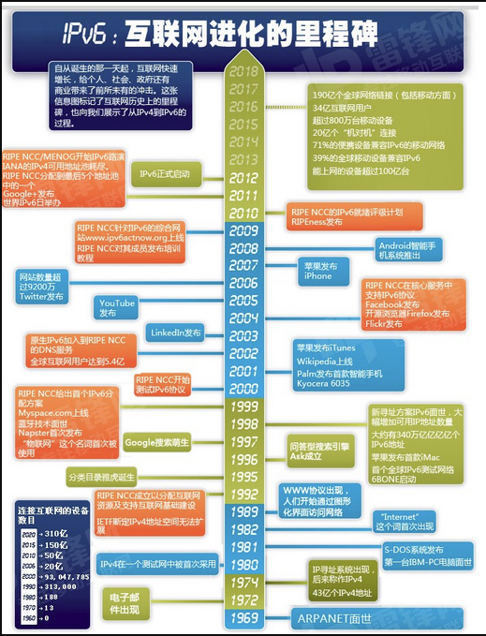

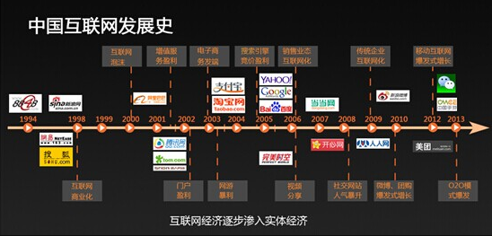

互联网协议
